화면설계(전자 서명)
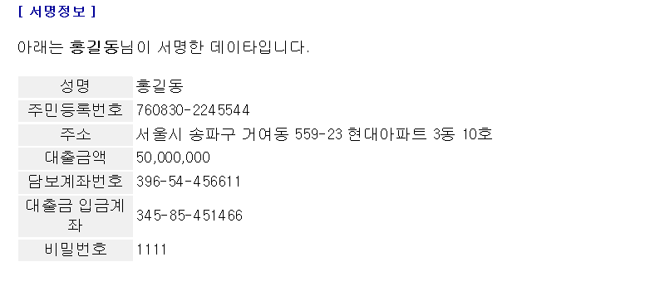
HOME

서 비 스 명 | 공인인증서 로그인 | 거 래 명 | x | 해 당 메 뉴 | http://demo.initech.com
기 관 명 | INISAFE Web 6.4 | 비 고
뱅 킹 종 류 | x

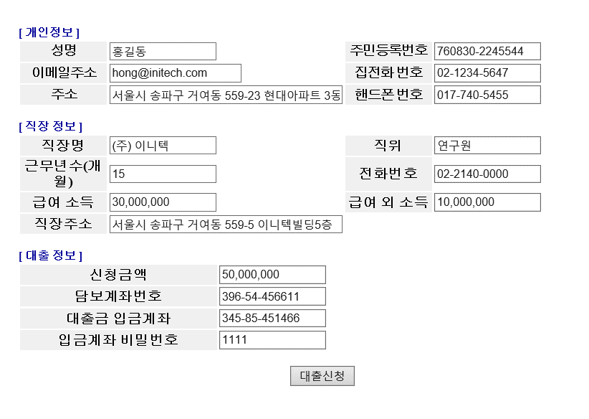
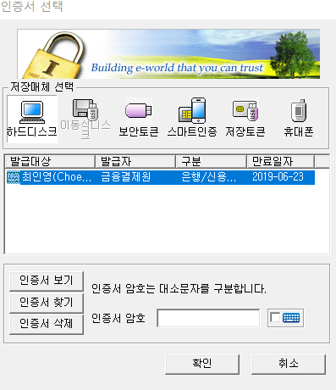
 |  |  |  |  |  | INPUT
 |  |  |  |  |  | 개인정보 | 입력
 |  |  |  |  |  | 직장정보 | 입력
 |  |  |  |  |  | 대출정보 | 입력
 |  |  |  |  |  | 공인인증서 | 비밀번호 입력
 |  |  |  |  |  | 전자 서명 | 비밀번호 입력

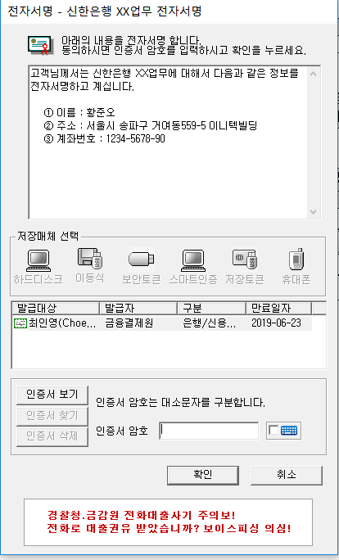

서 비 스 명 | 전자 서명 하기 | 거 래 명 | x | 해 당 메 뉴 | http://demo.initech.com
기 관 명 | INISAFE Web 6.4 | 비 고
뱅 킹 종 류 | x

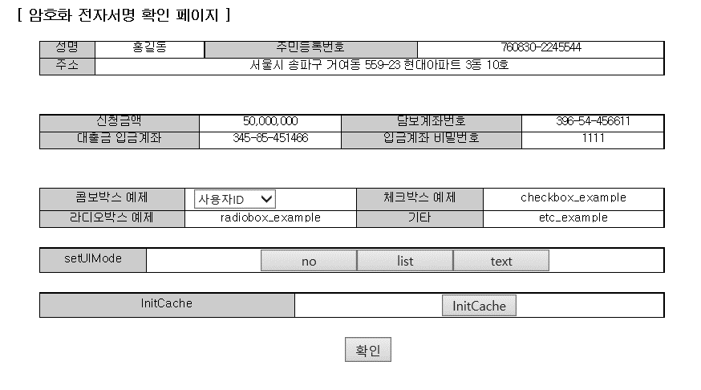
 |  |  |  |  |  | OUTPUT
 |  |  |  |  |  | 전자서명 확인 페이지 | 개인정보 및 대출 정보 확인
 |  |  |  |  |  | 서명 정보 | 전자서명을 통해 서명한 데이터 반환

상품 설명서
서 비 스 명 | INISAFE 전자서명 | 거 래 명 | x | 해 당 메 뉴 | http://demo.initech.com
기 관 명 | INISAFE 6.4 | 비 고
뱅 킹 종 류 | x
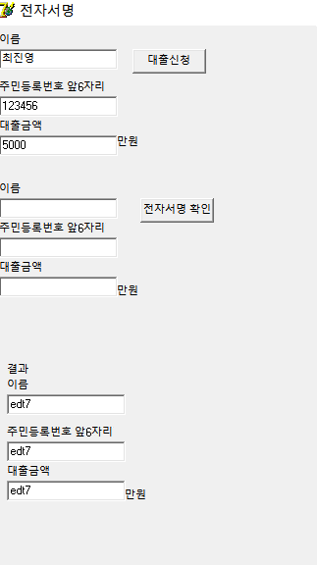
 |  |  |  |  |  | OUTPUT
④
 |  |  |  |  |  | ErrorCode |  | O
①
 |  |  |  |  |  | ErrorMessage |  | O
 |  |  |  |  |  | Result |  | O
②
 |  |  |  |  |  |  | 1 | 이름 입력 | String 받아오기
 |  |  |  |  |  |  | 2 | 주민등록번호 입력 | String 받아오기
③
 |  |  |  |  |  |  | 3 | 대출금액 입력 | String 받아오기
 |  |  |  |  |  |  | 4 | 대출신청 버튼 클릭 | 클릭 시 각종 setproperty를 진행, URL 파싱 후 서버에 보냄
 |  |  |  |  |  |  | 5 | 서명 후 이름 값 반환 | 서명 후 서버로 부터 받은 JS파일에서 이름 값만 파싱해서 반환
⑥
 |  |  |  |  |  |  |  | 서명 후 주민번호 반환 | 서명 후 서버로 부터 받은 JS파일에서 주민번호 값만 파싱해서 반환
 |  |  |  |  |  |  |  | 서명 후 대출금액 반환 | 서명 후 서버로 부터 받은 JS파일에서 대출금액 값만 파싱해서 반환
⑤
 |  |  |  |  |  |  | 6 | 전자서명 확인 | 공인 인증서를 통해 전자서명진행
 |  |  |  |  |  |  | 7 | 이름,주민등록번호,대출금액 반환 | 입력 값을 반환하면서 전자서명 인증 확인

⑦

